2021_04_data
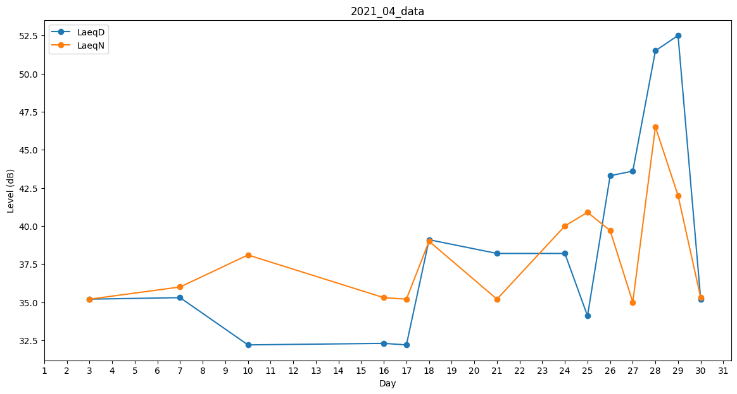
Day | LaeqD | LaeqN
1 | 35.1 | 0
2 | 38.1 | 0
3 | 35.2 | 35.2
4 | 38.5 | 0
5 | 35.2 | 0
6 | 32.2 | 0
7 | 35.3 | 36
8 | 35.2 | 0
9 | 39.8 | 0
10 | 32.2 | 38.1
11 | 0 | 0
12 | 0 | 36
13 | 37 | 0
14 | 37 | 0
15 | 32 | 0
16 | 32.3 | 35.3
17 | 32.2 | 35.2
18 | 39.1 | 39
19 | 40.6 | 0
20 | 37.4 | 0
21 | 38.2 | 35.2
22 | 38.2 | 0
23 | 0 | 35.3
24 | 38.2 | 40
25 | 34.1 | 40.9
26 | 43.3 | 39.7
27 | 43.6 | 35
28 | 51.5 | 46.5
29 | 52.5 | 42
30 | 35.2 | 35.3

